Bioaqua
 |  |  | ПРАЙС - ЛИСТ | Условия заказа: - минимальный заказ от 5000 руб. - 100% предоплата на расч/счет ИП, банк.карту или наличная оплата - отгрузка на след. день после оплаты - доставка со склада Москвы до любой ТК за наш счет.

www.optkemei.ru |  |  | 2017-10-03
alexander@kemei-russia.ru
+7 (499) 426-36-67 |  |  |  | Внимание!!! Актуален 7 дней с даты получения.
 |  |  |  | Обновленный прайс-лист, информацию об акциях и другие материалы запрашивайте у своего менеджера
Артикул | Название | Фото | Описание | Объем | Цена (руб) | Заказ, ед. | Сумма заказа (руб)
BQY1825 | Система очистки пор от черных точек | 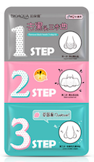 | Трехступенчатая система очистки пор от черных точек представляет собой 3 пластыря для глубокого очищения разного уровня. Помогает распарить кожу, открыть поры, эффективно очистить поры от загрязнений и снова сузить их, чтобы Ваша кожа выглядела чистой и свежей. Трехступенчатая система состоит из трех пластырей для носа: 1 - открывает поры и растворяет кожное сало и черные точки. 2 - впитывает грязь и удаляет ее. 3 - стягивает поры и смягчает кожу. Способ применения 1: приклейте на очищенную сухую кожу носа на 10-15 минут, а затем уберите ватной палочкой остатки средства вместе с распаренными черными точками. 2: намочите нос водой и приклейте второй пластырь, предварительно отклеив его от пленки, через 10-15 минут снимите пластырь. 3: Гелевый стикер, приклейте пластырь на нос на 5-10 минут, затем снимите его. | Комплект из 3-х пластырей | 55 |  | 0
BQY4243 | Увлажняющий гель с соком лимона | 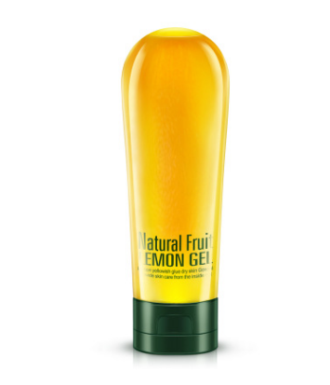 | Успокаивающий, увлажняющий и охлаждающий гель с натуральным экстрактом лимона + Витамин В5. Гель убирает сухость и раздражение, мощно увлажняет, обеспечивая на длительное время защиту и освежающий аромат. Для любого типа кожи. Рекомендуется использовать при солнечных и термических ожогах, убирает покраснение, снимает зуд и раздражение кожи. Как увлажняющий крем или маску. Подходит для ухода за волосами (особенно в жаркое время, после солнца). Нанесите гель на волосы и смойте через 10 минут. Вы получите увлажненные, мягкие и послушные локоны. Можно применять как средство после бритья. Отлично успокаивает чувствительную кожу и интенсивно увлажняет. Способ применения: - нанесите толстый слой геля на кожу, удалите через 5 – 10 минут, при помощи мягкой ткани; - смешайте гель с 1 – 2 капли масла и используйте для массажа кожи; - смешайте 5 – 6 капель масла с гелем и нанесите на волосы для увлажнения; Состав: витамины A, C, E, В2, Р, В1, микроэлементы Са, Р, Fe, Zn, Mg, экстракт лимонного сока, экстракт сока Алоэ Вера. | 180 мл | 258 |  | 0
Маски
BQY8948 | Медовая маска-перчатки для рук | 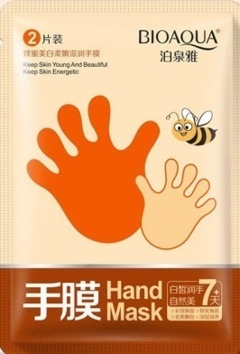 | Интенсивное увлажнение. ​Медовая маска для рук содержит различные натуральные растительные экстракты и мед, обладающие молекулярной биологической активностью. Она мягко удаляет мертвые клетки, проникает глубоко в кожу и питает ее и Ваши ногти. Благодаря натуральным витаминам, огрубевшая кожа станет нежной, гладкой и упругой. Способ применения: Вымыть руки. Вскрыть упаковку с маской, надеть маску-перчатки на руки. Слегка помассируйте, чтобы активный состав маски впитался в кожу рук(следите чтобы состав маски не вылезал наружу из перчаток). Сверху можно надеть тканевые перчатки, чтобы усилить эффект. Снять перчатки через 20-30 минут, удалить остатки маски либо равномерно распределить ее по коже рук. | 1 пара | 92 |  | 0
BQY8955 | Медовая маска-носочки для ног | 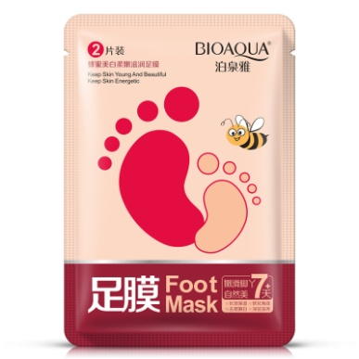 | Благодаря входящему в состав маски меду, маска смягчает и увлажняет огрубевшую и потрескавшуюся кожу ступней. Маска увлажняет и смягчает кожу, снимает усталость ног и напряжение. Очищает и увлажняет кожу, а также борется с неприятными запахами. Эффективно отшелушивает ороговевшие клетки кожи с пяток и помогает избавиться от трещин на ступнях. Также маска рекомендована к применению, после проведения отшелушивающего пилинга для стоп. Применять: Внутри пара клеёнчатых носочков с тканью, пропитанной средством, в качестве внутренней подложки. Вымойте ножки, извлеките маску из упаковки и наденьте на ступни. Оставьте на 20-40 минут и удалите маску. Аккуратно промокните до полного впитывания полезных ингредиентов. Для усиления эффекта, перед использованием маски, сделайте распаривающую ванночку. Отлично подойдет как завершающая стадия после педикюра. | 1 пара | 92 |  | 0
BQY0610 | Маска с активированным углем от черных точек и прыщей | 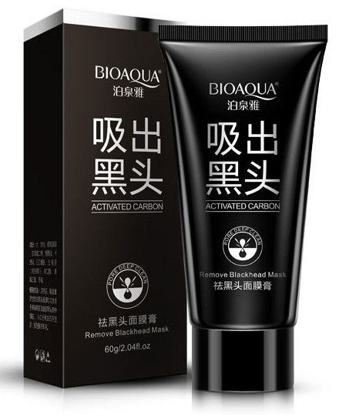 | Мощное средство для глубокого очищения Вашей кожи. Активные вещества проникают глубоко в поры кожи, очищая их от грязи и вредных веществ. Эффективно борется с чёрными точками и сальными железами. Эффективна при проблемной коже, с наличием акне и угрей, регулирует жирность кожи, уменьшает прыщи, предотвращая их повторное появление. Действие маски: - вытягивает черные точки - снимает отечность - улучшает обмен веществ в коже - наполняет клетки минеральными веществами, впитывая взамен шлаки - уменьшает количество точек и высыпаний - снимает воспаление - успокаивает - тонизирует кожу - убирает жирный блеск После использования black mask не требуется наносить увлажняющий крем. Витаминный комплекс в составе питает и увлажняет кожу, придает ей гладкость и эластичность. Способ применения: - толстым слоем наносим Black Mask на проблемную кожу, избегая области вокруг глаз и поврежденных участков, если таковые имеются - оставляем застывать примерно на 25-30 минут - плавно удаляем маску-пленку - смываем остатки водой | 60 грамм | 160 |  | 0
BQY0511 | Очищающая пузырьковая маска | 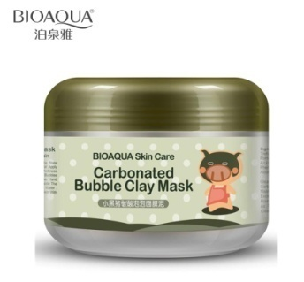 | Состав маски вступает в реакцию с кислородом, микроскопические пузырьки проникают глубоко в поры и нежно и не травматично очищают их от грязи и жира. Благодаря инновационной формуле маска выводит из кожи вредные вещества, глубоко очищает поры, удаляет черные точки. Прекрасно впитывает излишки жира, обладает увлажняющим и омолаживающим эффектом. Угольный порошок в составе усиливает очищающий эффект, более глубоко очищает поры и омертвевшие клетки, поэтому кожа становится более гладкой и чистой. Коллаген в составе придает упругость коже, контуры лица становятся более чёткими. Экстракт граната глубоко увлажняет кожу и способствует эффективному впитыванию натуральных веществ, содержащихся в маске. Гранат успокаивает и разглаживает грубую и неровную кожу. Сужает поры и выравнивает тон лица. Экстракт зеленого чая богат антиоксидантами, которые способствуют омоложению клеток кожи. Также в составе присутствует целый комплекс растительных экстрактов, которые питают, тонизируют и увлажняют кожу. Подходит для всех типов кожи. Способ применения: 1. Нанести на чистую влажную кожу 2. Маска начинает пузыриться 3. Можно сделать массаж, для более глубокого очищения 4. Смыть | 100 грамм | 250 |  | 0
BQY1777 | Ночная маска для лица Aloe Jelly Mask | 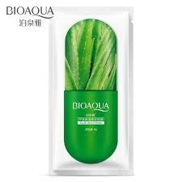 | Для проблемной, жирной, сухой и безжизненной кожи. Увлажняет, тонизирует, успокаивает раздраженную кожу. Насыщает полезными элементами. Основные ингредиенты: 1. Экстракт алоэ Вера - оказывает мощное восстанавливающее, оздоравливающее и омолаживающее действие, ускоряет заживление различных кожных воспалений и регенерацию, улучшает обменные процессы и стимулирует синтез коллагена и эластина. Маска с алоэ вера увлажняет и освежает кожу, успокаивает, снимает раздражения и воспаления, выравнивает ее тон. Применение: Вскрыть пакетик, выдавить маску на ладонь, нанести на чистую сухую кожу лица на ночь. Дать хорошо впитаться. Не смывать. | 8 грамм | 24 |  | 0
BQY1791 | Ночная маска для лица Cherry Jelly Mask |  | Маска для лица на основе экстракта вишни. Для тусклой, пересушенной и безжизненной кожи. Насыщает полезными элементами, витаминами, имеет осветляющий эффект. Возвращает здоровый цвет кожи. Основные ингредиенты: 1. Экстракт вишни - содержит флавоноиды, которые обладают антиоксидантными свойствами и предотвращают деградацию эластина и гиалуроновой кислоты в коже. Ценнейший источник антиоксидантов, витаминов и минералов, дубильных веществ и органических кислот, оказывает уникальное и благотворное действие на кожу, обладает сильным противомикробным и противовоспалительным действием. Применение: Вскрыть пакетик, выдавить маску на ладонь, нанести на чистую сухую кожу лица на ночь. Дать хорошо впитаться. Не смывать. | 8 грамм | 24 |  | 0
BQY1784 | Ночная маска для лица Blueberry Jelly Mask | 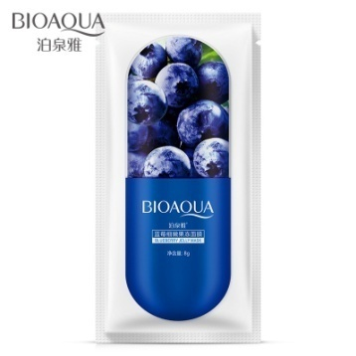 | Ночная маска для лица на основе экстракта черники. Подходит для всех типов кожи. После применения маски кожа становится более упругой, свежей и выглядит моложе за счет глубокого увлажнения, круги под глазами ― менее заметными, морщины значительно сокращаются. Заметно омолаживается зрелая кожа, улучшается состояние проблемной кожи, сглаживаются рубцы после угрей. Основные действующие компоненты маски: Антоцианы черники, Глицерин,Трегалоза, Гиалуроновая кислота и др. Основные эффекты: улучшение гидратации кожи, смягчение, повышение упругости и подтянутости, отбеливание. Черника отлично сужает расширенные поры, со свободными радикалами борется, укрепляет сосуды, черникой подавляется рост бактерий, кожа обретает нежное естественное сияние, хорошо увлажняется, благодаря всему этому с кожей происходят поразительные изменения. Применение: Вскрыть пакетик, выдавить маску на ладонь, нанести на чистую сухую кожу лица на ночь. Дать хорошо впитаться, не смывать. | 8 грамм | 24 |  | 0
BQY0184 | Увлажняющая маска с экстрактом черники Wonder | 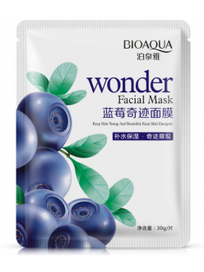 | Маска с экстрактом черники омолаживает кожу, придает ей естественное сияние и здоровый вид, отлично освежает тусклую и уставшую кожу. В чернике содержится большое количество витамином, которые отлично питают кожу, замедляя процессы старения. Также экстракт черники обладает антиоксидантными свойствами, что уменьшает негативное влияние вредных факторов окружающей среды. Кожа после использования маски с черникой становится увлажненной, сияющей, подтянутой, мягкой и нежной. Применение: на очищенное лицо наложить маску, через 15-25 минут снять, остатки вбить в кожу, смыть водой. | 30 грамм | 45 |  | 0
BQY4038 | Маска c муцином улитки Snail Prime | 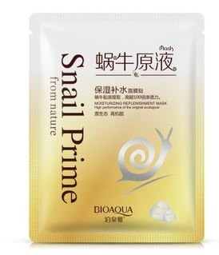 | Содержит фильтрат улиточного секрета, который обладает регенерирующими свойствами, увлажняет и питает кожу. В муцине содержится большое количество аллантоина (мощный антиоксидант), коллаген и эластин (антивозрастной уход), витамин А , Е и С. Экстракт улитки, входящий в состав маски, придает эластичность кожи, подтягивает, увлажняет, питает и отбеливает кожу. Экстракт шелка придаст вашей коже мягкость и невероятную нежность. В основе маски лежит чистая родниковая вода. Способ применения: наложить маску на очищенное лицо, снять через 20- 30 минут. Не умываться! Промокнуть салфеткой излишнюю влагу. Применять 2-3 раза в неделю. | 30 грамм | 50 |  | 0
BQY7403 | Подтягивающая маска с протеинами шелка Silk Protein | 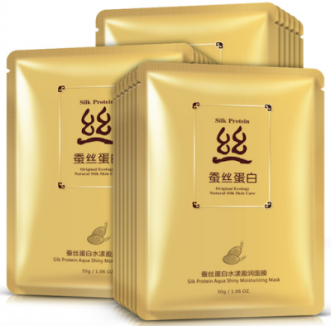 | Маска содержит только натуральные экологически чистые ингредиенты - протеины шелка, экстракт камелии, родниковую воду. Протеины шелка, лежащие в основе маски, легко и быстро увлажняют кожу, насыщая клетки влагой и питательными веществами. Протеины надолго удерживают воду, благодаря чему кожа остается увлажненной , подтянутой и обретает природное сияние. Состав: вода, глицерин, пропиленгликоль, протеины шелка, овес посевной (AVENA SAТINA), никотинамид, гидролизат крахмала, гликозил трегалоза, экстракт Гамамелиса Вергинского, ксантановая камедь, мочевина, йодистый бутил, , EDTA- двунатриевый, ароматизатор, PEG – 40 гидрированное касторовое масло, гиалуронат натрия. Способ применения: Очистите кожу лица. Аккуратно распределите маску по лицу. Легко прижмите пальцами, чтобы маска плотно легла на кожу.Оставьте маску на 15-20 минут, расслабьтесь и наслаждайтесь ее действием, предоставляя коже возможность насыщаться питательными элементами.Уберите маску. Легко помассируйте кожу подушечками пальцев, пока остатки эссенции полностью не впитаются.После маски продолжите уход с помощью средств для питания кожи, и полученные питательные вещества сохранятся в коже надолго. | 30 грамм | 45 |  | 0
BQY1051 | Увлажняющая маска с лошадиным маслом Horseoil | 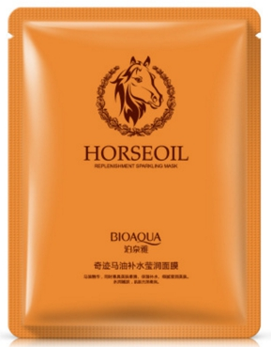 | Маска увлажняет, питает, и подтягивает кожу и улучшает цвет лица. Такая маска особенно подходит для сухой и обезвоженной кожи. Основной активный компонент – натуральный конский жир. Он наполняет кожу питательными веществами, увлажняет и смягчает ее. Конский жир с давних пор использовался в странах Азии как средство для исцеления кожи, а в настоящее время является ценным компонентом омолаживающей косметики. Конский жир богат жирными кислотами и витаминами. По своим питательным свойствам конский жир превосходит многие растительные масла, защищает кожу от обезвоживания, питает и смягчает ее, восстанавливает поврежденные участки кожного покрова, замедляет процессы старения. Способ применения: Нанести маску на очищенное лицо на 20-25 минут, затем маску снять, а остатки средства "вбить" легкими похлопывающими движениями до полного впитывания. | 30 грамм | 45 |  | 0
BQY2249 | Питательная маска Animal Face Tiger | 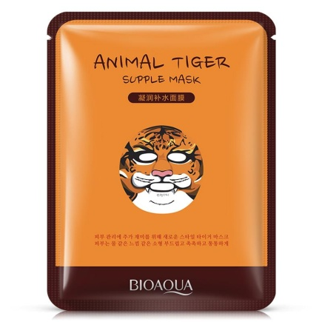 | Забавные тканевые маски с изображением различных животных. Маска хорошо увлажняет и питает кожу, приводит усталую кожу в прекрасный вид. Наполняет ее витаминами и экстрактами. Маска лечит грубую и тусклую кожу, сохраняет упругость, укрепляет ее здоровье, дает сияние коже. Основные ингредиенты: красный женьшень, аденозин, керамиды, ледниковая вода; Применение Перед применением маски кожу необходимо подготовить, сделать пилинг или протереть тоником, а затем высушить кожу. Извлеките из упаковки маску и приложите к лицу. Распределите маску ровно, чтобы не было пузырей и складок. Подержите маску 15-20 минут, затем рекомендуется нанести крем. Состав Основные ингредиенты: экстракт желтого лотоса, гиалуроновая кислота, экстракт солодки, экстракт имбиря, экстракт лимонника, аллантоин, экстракт зеленого чая. | 30 грамм | 62 |  | 0
BQY3048 | Осветляющая маска Animal Face Sheep | 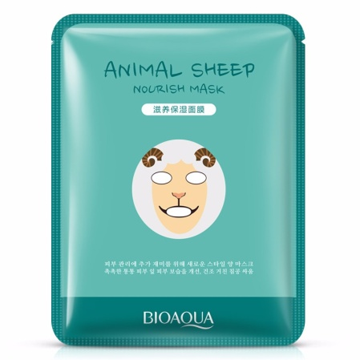 | Осветляющая маска для яркой, свежей и чистой кожи. Содержит керамиды и ледниковую воду, арбутин, витамин С, ниацинамид; Применение Перед применением маски кожу необходимо подготовить, сделать пилинг или протереть тоником, а затем высушить кожу. Извлеките из упаковки маску и приложите к лицу. Распределите маску ровно, чтобы не было пузырей и складок. Подержите маску 15-20 минут, затем рекомендуется нанести крем. Состав Основные ингредиенты: экстракт желтого лотоса, гиалуроновая кислота, экстракт солодки, экстракт имбиря, экстракт лимонника, аллантоин, экстракт зеленого чая. | 30 грамм | 62 |  | 0
BQY3055 | Увлажняющая маска Animal Face Dog | 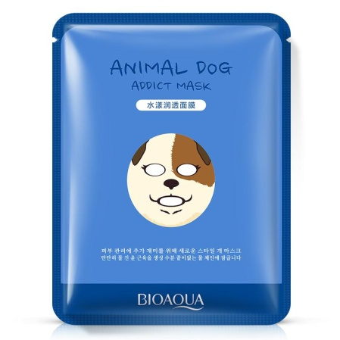 | Маска обеспечивает мягкость и увлажнение, сухой, огрубевшей коже. В состав входит гиалуроновая кислота, керамиды, ледниковая вода; Применение Перед применением маски кожу необходимо подготовить, сделать пилинг или протереть тоником, а затем высушить кожу. Извлеките из упаковки маску и приложите к лицу. Распределите маску ровно, чтобы не было пузырей и складок. Подержите маску 15-20 минут, затем рекомендуется нанести крем. Состав Основные ингредиенты: экстракт желтого лотоса, гиалуроновая кислота, экстракт солодки, экстракт имбиря, экстракт лимонника, аллантоин, экстракт зеленого чая. | 30 грамм | 62 |  | 0
BQY2256 | Смягчающая маска Animal Face Panda | 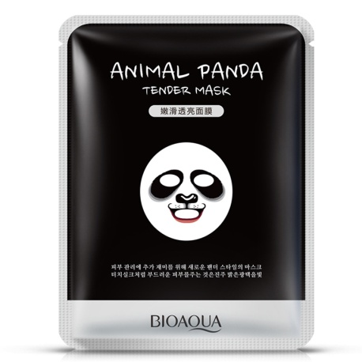 | Маска с экстрактом ежевики для питания кожи. маска приводит кожу в тонус. Основные ингредиенты: ежевика, керамиды, ледниковая вода. Применение Перед применением маски кожу необходимо подготовить, сделать пилинг или протереть тоником, а затем высушить кожу. Извлеките из упаковки маску и приложите к лицу. Распределите маску ровно, чтобы не было пузырей и складок. Подержите маску 15-20 минут, затем рекомендуется нанести крем. Состав Основные ингредиенты: экстракт желтого лотоса, гиалуроновая кислота, экстракт солодки, экстракт имбиря, экстракт лимонника, аллантоин, экстракт зеленого чая. | 30 грамм | 62 |  | 0
BQY0481 | Увлажняющая маска Aloe Vera | 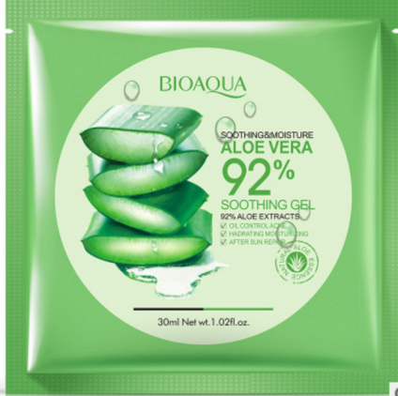 | Маска успокаивает, питает, и подтягивает вашу кожу. Экстракт Алоэ Вера обладает антибактериальным и противовоспалительным действием, помогает сделать кожу моложе, защищает от свободных радикалов и увеличивает синтез коллагена, стимулирует обменные процессы, тонизирует и увлажняет. Подходит для чувствительной и склонной к аллергии кожи. Свойства: 1. Маска на основе водного раствора натуральных растительных экстрактов предназначена для глубокого увлажнения и восстановления кожи лица, а высокая концентрация экстрактов помогает коже лучше усваивать полезные вещества. 2. Содержит натуральный экстракт алоэ вера для обеззараживания в процессе увлажнения. Рекомендуемая частота использования – 2-3 раза в неделю. 3. Мгновенный результат наблюдается после первого применения, стойкий эффект достигается после 10 сеансов. | 30 грамм | 44 |  | 0
BQY7441 | Отбеливающая маска с козьим молоком и экстрактом из розы Natural Extract | 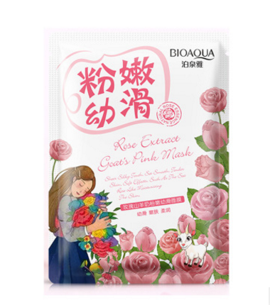 | Действие маски: мягко отбеливает кожу лица ,улучшает структуру кожи, способствует регенерации кожи, устраняет морщины, делает кожу более нежной, увлажняет, поддерживает здоровье кожи лица. Применение: на очищенное лицо наложить маску, через 15-25 минут снять, остатки вбить в кожу, смыть водой. | 30 грамм | 34 |  | 0
BQY2958 | Освежающая маска с маслом чайного дерева Natural Extract | 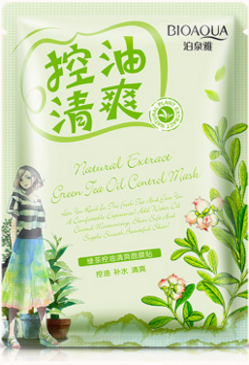 | Действие: • освежающее и антистрессовое • очищающее и увлажняющее • тонизирующее и омолаживающее • антиоксидантное и регенерирующее • антисептическое и ранозаживляющее Благодаря регенерирующим свойствам зеленого чая маска облегчает состояние кожи лица после загара. Эффективно сужает поры, кожа изменяется на глазах, приобретает здоровье, свежесть и вторую молодость. Применение: на очищенное лицо наложить маску, через 15-25 минут снять, остатки вбить в кожу, смыть водой. | 30 грамм | 34 |  | 0
BQY7434 | Омолаживающая маска с морскими водорослями Natural Extract | 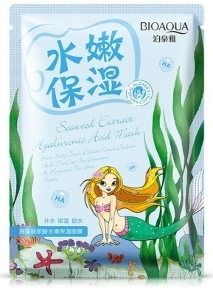 | Кожа нуждается в увлажнении и жизненно важных кислотах. Морские водоросли и гиалуроновая кислота - то , что необходимо именно сейчас - это интенсивное увлажнение и глубокое насыщение кислородом. Маска снимает следы усталости, Хорошо очищают забитые поры, ускоряют обмен веществ и обогащают кожу необходимыми питательными и другими полезными веществами. На очищенную кожу наложить маску на 15-20 минут. Затем снять и умыться | 30 грамм | 34 |  | 0
BQY2934 | Питательная маска с экстрактом граната Natural Extract | 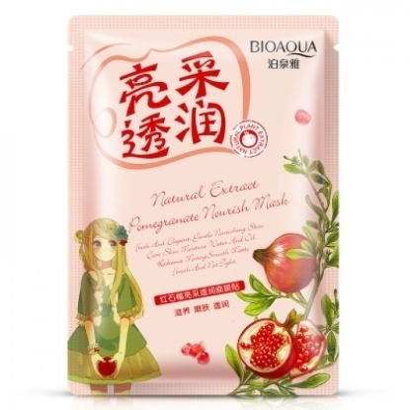 | Освежающая и утонченная, оказывает мягкое действие, питая и ухаживая за кожей. Поддерживает гидро-липидный баланс кожи. Устраняет стянутость. Кожа излучает сияние, приобретает гладкую, нежную, матовую текстуру. Маска приятная и шелковистая на ощупь, естественно нежная; содержит экстракт граната; освежает, мягко ухаживает за кожей, питает, пополняет запасы влаги в коже, удерживает влагу, предотвращая ее потери; регулирует гидро-липидный баланс; улучшает состояние сухой кожи. Придает коже сияние, увлажняет, устраняет стянутость; текстура кожи становится гладкой и матовой. Состав: Вода, глицерин, глицерил полиметакрилат, пропандиол, никотинамид, экстракт плодов граната обыкновенного (PUNICA GRANATUM), дикалий глицирризинат, гликозил трегалоза, аллантоин, ксантановая камедь, динатрий ЭДТА, диазолидинил мочевина, иодопропинилбутилкарбомат, ароматизатор, метилизотиазолинон, ПЭГ-40 гидрогенизированное касторовое масло, гиалуронат натрия. Способ применения: Очистите кожу лица. Аккуратно распределите маску по лицу. Легко прижмите пальцами, чтобы маска плотно легла на кожу.Оставьте маску на 15-20 минут, расслабьтесь и наслаждайтесь ее действием, предоставляя коже возможность насыщаться питательными элементами.Уберите маску. Легко помассируйте кожу подушечками пальцев, пока остатки эссенции полностью не впитаются.После маски продолжите уход с помощью средств для питания кожи, и полученные питательные вещества сохранятся в коже надолго. | 30 грамм | 34 |  | 0
BQY2941 | Увлажняющая маска экстрактом желтой кувшинки Natural Extract | 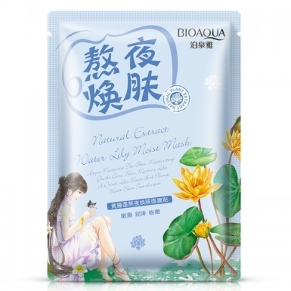 | Для нежной увлажненной кожи и хорошего цвета лица. Увлажнение кожи, мягкий уход, насыщение влагой. Кожа светится изнутри. Маска приятная и шелковистая на ощупь, естественно нежная; содержит экстракт желтой кувшинки. Хорошо впитывается, отлично увлажняет, нежно ухаживает, пополняет запасы влаги; помогает улучшить состояние сухой стянутой кожи, устраняя следы усталости. Удерживает влагу в коже, предотвращая ее потери; кожа будто пьет воду, наполняется влагой; кувшинка способствует увлажнению кожи. Увлажненная кожа выглядит прозрачной и светящейся изнутри. Состав: Вода, глицерин, глицерил полиметакрилат, пропандиол, никотинамид, экстракт кувшинки (NYMPHAEA TETRAGONA), гликозил трегалоза, экстракт гамамелиса виргинского (HAMAMELIS VIRGINIANA), аллантоин, ксантановая камедь, динатрий ЭДТА, диазолидинил мочевина, иодопропинилбутилкарбомат, ароматизатор, метилизотиазолинон, ПЭГ-40 гидрогенизированное касторовое масло, гиалуронат натрия. Способ применения: Очистите кожу лица. Аккуратно распределите маску по лицу. Легко прижмите пальцами, чтобы маска плотно легла на кожу.Оставьте маску на 15-20 минут, расслабьтесь и наслаждайтесь ее действием, предоставляя коже возможность насыщаться питательными элементами.Уберите маску. Легко помассируйте кожу подушечками пальцев, пока остатки эссенции полностью не впитаются.После маски продолжите уход с помощью средств для питания кожи, и полученные питательные вещества сохранятся в коже надолго. | 30 грамм | 34 |  | 0
BQY2972 | Успокаивающая маска с экстрактом алоэ Natural Extract | 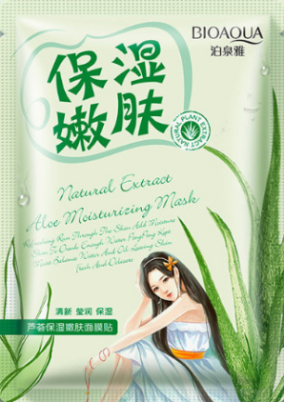 | Маска приятная и шелковистая на ощупь, естественно нежная, содержит экстракт алоэ, освежает и увлажняет кожу; пополняет запасы влаги, непрерывно наполняет кожу влагой, кожа словно напивается водой. Улучшает состояние сухой кожи, устраняет стянутость; регулирует гидро-липидный баланс, освежает, увлажняет, делает кожу нежной, мягкой и гладкой. Состав: Вода, глицерин, глицерил полиметакрилат, пропандиол, никотинамид, экстракт алоэ вера (ALOE VERA), экстракт дрожжей, бета-глюкан овса (AVENA SATIVA), натрия пирролидонкарбоксилат, аллантоин, ксантановая камедь, динатрий ЭДТА, диазолидинил мочевина, иодопропинилбутилкарбомат, ароматизатор, метилизотиазолинон, ПЭГ-40 гидрогенизированное касторовое масло, гиалуронат натрия. Способ применения: Очистите кожу лица. Аккуратно распределите маску по лицу. Легко прижмите пальцами, чтобы маска плотно легла на кожу.Оставьте маску на 15-20 минут, расслабьтесь и наслаждайтесь ее действием, предоставляя коже возможность насыщаться питательными элементами.Уберите маску. Легко помассируйте кожу подушечками пальцев, пока остатки эссенции полностью не впитаются.После маски продолжите уход с помощью средств для питания кожи, и полученные питательные вещества сохранятся в коже надолго. | 30 грамм | 34 |  | 0
BQY2927 | Очищающая маска с экстрактом ромашки Natural Extract | 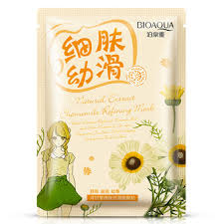 | Маска приятная и шелковистая на ощупь, естественно нежная; содержит экстракт ромашки; освежает и увлажняет, пополняет запасы влаги в коже; удерживает влагу. Оказывая увлажняющий эффект, улучшает состояние сухой грубой кожи. Придает коже шелковую нежность и гладкость. Делает кожу мягкой, свежей и молодой. Состав: Вода, глицерин, глицерил полиметакрилат, пропандиол, никотинамид, экстракт ромашки (CHRYSANTHELLUM INDICUM), экстракт гамамелиса виргинского (HAMAMELIS VIRGINIANA), аллантоин, ксантановая камедь, динатрий ЭДТА, диазолидинил мочевина, иодопропинилбутилкарбомат, ароматизатор, метилизотиазолинон, ПЭГ-40 гидрогенизированное касторовое масло, гиалуронат натрия. Способ применения: Очистите кожу лица. Аккуратно распределите маску по лицу. Легко прижмите пальцами, чтобы маска плотно легла на кожу.Оставьте маску на 15-20 минут, расслабьтесь и наслаждайтесь ее действием, предоставляя коже возможность насыщаться питательными элементами.Уберите маску. Легко помассируйте кожу подушечками пальцев, пока остатки эссенции полностью не впитаются.После маски продолжите уход с помощью средств для питания кожи, и полученные питательные вещества сохранятся в коже надолго. | 30 грамм | 34 |  | 0
BQY2910 | Увлажняющая маска с экстрактом кактуса Natural Extract | 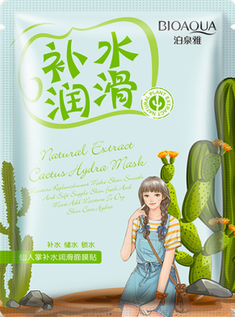 | Маска приятная и шелковистая на ощупь, естественно нежная, содержит растительные экстракты. Освежает и увлажняет, восполняет запасы влаги в коже. Обеспечивает увлажняющий уход для сухой кожи, надежно удерживая влагу. Улучшает состояние сухой обезвоженной кожи, устраняет чувство стянутости. Увлажняет кожу делая ее гладкой, мягкой, эластичной. Кожа выглядит нежной и привлекательной. Состав: Вода, глицерин, глицерил полиметакрилат, пропандиол, никотинамид, экстракт кактуса (опунция сжатая OPUNTIA DILLENII), бета-глюкан овса (AVENA SATIVA), аллантоин, ксантановая камедь, динатрий ЭДТА, диазолидинил мочевина, иодопропинилбутилкарбомат, ароматизатор, метилизотиазолинон, ПЭГ-40 гидрогенизированное касторовое масло, гиалуронат натрия. Способ применения: Очистите кожу лица. Аккуратно распределите маску по лицу. Легко прижмите пальцами, чтобы маска плотно легла на кожу.Оставьте маску на 15-20 минут, расслабьтесь и наслаждайтесь ее действием, предоставляя коже возможность насыщаться питательными элементами.Уберите маску. Легко помассируйте кожу подушечками пальцев, пока остатки эссенции полностью не впитаются.После маски продолжите уход с помощью средств для питания кожи, и полученные питательные вещества сохранятся в коже надолго. | 30 грамм | 34 |  | 0
BQY2965 | Смягчающая маска с экстрактом сои Natural Extract | 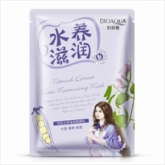 | Увлажняет, смягчает, питает кожу. Маска приятная шелковистая на ощупь, естественно нежная; содержит экстракт сои. Оказывает увлажняющий эффект, восполняет запасы влаги, удерживает влагу в коже. Улучшает состояние сухой кожи, устраняет стянутость, даря ощущение комфорта. Получайте удовольствие от процесса, а маска сделает кожу мягкой, нежной, гладкой и упругой. Состав: Вода, глицерин, глицерил полиметакрилат, пропандиол, никотинамид, натуральный экстракт сои (GLYCINE MAX), экстракт гамамелиса виргинского (HAMAMELIS VIRGINIANA), аллантоин, ксантановая камедь, динатрий ЭДТА, диазолидинил мочевина, иодопропинилбутилкарбомат, ароматизатор, метилизотиазолинон, ПЭГ-40 гидрогенизированное касторовое масло, гиалуронат натрия. Способ применения: Очистите кожу лица. Аккуратно распределите маску по лицу. Легко прижмите пальцами, чтобы маска плотно легла на кожу.Оставьте маску на 15-20 минут, расслабьтесь и наслаждайтесь ее действием, предоставляя коже возможность насыщаться питательными элементами.Уберите маску. Легко помассируйте кожу подушечками пальцев, пока остатки эссенции полностью не впитаются.После маски продолжите уход с помощью средств для питания кожи, и полученные питательные вещества сохранятся в коже надолго. | 30 грамм | 34 |  | 0
BQY9735 | Коллагеновая маска | 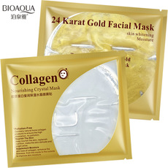 | Маска избавляет от морщин и улучшает овал лица, снимает отечность и темные круги под глазами, восстанавливает кожу, освежает, увлажняет и обновляет ее. Маска с золотом подтягивает, питает и восполняет количество коллагена. Оказывает успокаивающее действие, повышает упругость и эластичность кожи. Маска может применяться для ухода за кожей любого типа. мгновенный лифтинг, подтяжка; увлажняет и регенерирует клетки кожи; укрепляет скульптуру и овал лица; синтезирует выработку коллагена; балансирует Ph-кожи, выравнивает дефекты кожи лица; успокаивающее и противовоспалительное действие; противодействует старению кожи. Способ применения: Очистить кожу от макияжа и загрязнений. Достать коллагеновую маску из упаковки, развернуть и наложить на лицо, начиная со лба. Разгладить маску и наложить на лицо. Лицо можно слегка помассировать – до полного впитывания целебной сыворотки, нанесенной на внутреннюю сторону коллагеновой золотой маски. Время применения – 20-30 минут. Аккуратно снимите коллагеновую маску. По окончании процедуры кожу лица не нужно очищать или ополаскивать, для закрепления эффекта. Для достижения стойкого длительного результата желательно провести 10 процедур с интервалом раз в 2 дня. Далее, для поддержания достигнутого эффекта, рекомендуется использовать 1-2 маски в неделю. Использование в качестве «маски на выход» позволяет получить превосходный результат. Коллагеновая маска многоразового использования- после применения сполоснуть водой, положить обратно в упаковку с жидкостью, герметично закрыть и отправить на хранение в холодильник до следующего раза. | 1 маска - 60 грамм | 82 |  | 0
Для глаз
BQY0900 | Маска для кожи вокруг глаз Золотой Османтус | 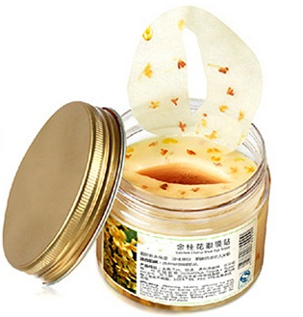 | Состав: цветки и масло Османтуса, экстракт овса, гаммамелиса, оливковое масло. Маска для кожи вокруг глаз с османтусом - предотвращает морщины и интенсивно борется с признаками старения! Маска отлично помогает избавиться от мешков и кругов под глазами. Мягкая текстура и живительные натуральные компоненты, входящие в состав этой маски, обеспечат вашей коже длительное увлажнение, уберут морщины и мешки под глазами и придадут свежесть и молодость. Османтус оказывает благоприятное воздействие на кожу человека, увлажняет и питает ее глубинные слои тем самым предотвращая преждевременное старение. При регулярном использовании эфирное масло османтуса помогает восстановить здоровый вид и красоту кожи. Маска прекрасно подходит для ухода за любым типом кожи, особенно за зрелой, поврежденной и чувствительной кожей. Способ применения: Специальным пинцетом аккуратно вытащите маски из упаковки, ( пинцет уже входит в комплект). Осторожно нанесите маски вокруг глаз равномерно. Подержите примерно 25 минут, а затем удалите. Осторожно, избегайте попадания смеси в глаза. Хранить маску в холодильнике | 80 штук | 230 |  | 0
BQY7229 | Коллагеновые патчи для глаз Hydra slip Crystal Eye Mask | 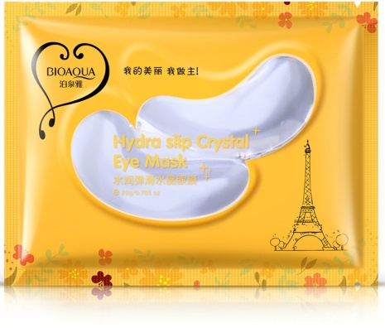 | Маски-патчи под глаза отбеливают, увлажняют, устраняют отечность и темные круги под глазами, укрепляют нежную кожу, разглаживают мелкие морщинки, успокаивают, снимая раздражение. Эта коллагеновая маска снимает усталость с глаз, убирает синяки и мешки под глазами и успокаивает глазной нерв Способ применения: После очистки лица, наложить коллагеновую маску на область под глазами. Подождать 15-20 минут, а затем снять. Для достижения максимального косметического эффекта, коллагеновые маски рекомендуем применять охлажденными. Холодная коллагеновая маска поможет тонизировать нежную кожу вокруг глаз и укрепит сосуды. Достигается эффект лифтинга, разглаживаются морщины, повышается упругость кожных мышц. Применять коллагеновую маску можно как утром, после умывания, так и вечером после этапа очищения. | 2 патча (для одноразовой процедуры) | 30 |  | 0
BQY9100 | Коллагеновые патчи для глаз Crystal Collagen Eye Mask | 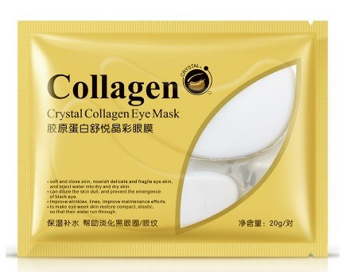 | Коллагеновые патчи под глаза, разглаживают и подтягивают кожу вокруг глаз. Основные составные компоненты маски Crystal Eye: Морской коллаген - по своей структуре очень напоминает натуральный коллаген молодой кожи. Стимулирует выработку своего эластина и коллагена, подтягивает кожу век, разглаживает мелкие морщины вокруг глаз; Биозолото - очень маленькие частицы золота уже давно применяются в элитной косметики для омолаживающего эффекта. В данной маске они помогают возвратить коже молодой вид, здоровье и красоту; Полезные растительные компоненты - целебные травы, которые входят в состав, ускоряют регенерацию клеток, правильно питают кожу влагой, возвращают тонус и эластичность зоне вокруг глаз. а также: вода, глицерин, пропандиол, бета-глюкан овса, витамин РР, гликозильная трегалоза, гидрированный гидролизат крахмала, ксантановая камедь, ЭДТА, ПЭГ-40, гиалуронат натрия. Действие: увлажнение кожи устранение отечности и темных кругов под глазами, разглаживание мелкие морщинки Применение: после снятия макияжа и очистки лица наложить патчи на область под глазами на 15-20 минут, а затем снять. Накладывать следует узкой частью к переносице носа, а широкой на внешние углы глаз. Внимание: Для достижения максимального косметического эффекта рекомендуется предварительно охладить маску в холодильнике. | 2 патча (для одноразовой процедуры) | 30 |  | 0
BQY7038 | Круговая тканевая маска для кожи вокруг глаз Hydra Nourish | 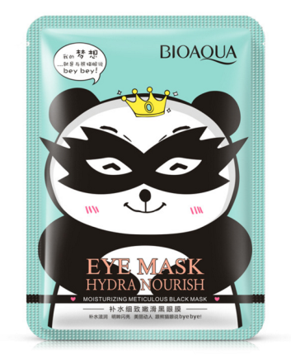 | Маска для кожи вокруг глаз предотвращает морщины и интенсивно борется с признаками старения! Мягкая текстура и живительные натуральные компоненты, входящие в состав этой маски, обеспечат вашей коже длительное увлажнение, уберут морщины и мешки под глазами и придадут свежесть и молодость. Применение: на очищенную кожу наложить маску, держать 15-20 минут. Лучше это время провести лежа в расслабленном состоянии. После - маску снять. Умываться не нужно. Можно перед применением охладить маску в холодильнике. | 1 маска 15грамм | 30 |  | 0
BQY7601 | Сыворотка-роллер для век Bright Eyes ESSENCE | 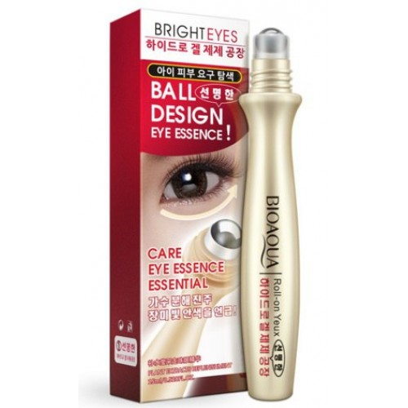 | Крем-ролик для кожи вокруг глаз BIOAQUA. Правильный способ нанесения и натуральный состав крем-ролика сделал его популярным в Китае и Европе. Теперь и у россиянок есть возможность попробовать преимущества его применения. Уже первое применение принесет некоторый результат: спадет отечность, кожа увлажнится и разгладятся мелкие морщинки. В состав крем-ролика входят: 1.Гиалуроновая кислота (обеспечивает структурную целостность клеток — деление, замещение отмерших клеток новыми; связывает влагу внутри кожи, превращая её в гель и не давая ей испаряться; отвечает за упругость, плотность и эластичность кожи). 2.Минеральный частицы и витамины (питают кожу необходимыми для неё компонентами). 3.Очищенная вода . 4.Коллаген (фибриллярный белок, обеспечивающий прочность и эластичность кожи). Функции: 1) устраняет темные круги 2) разглаживает морщины 3) возобновление упругости кожи под глазами 4) питание и интенсивное увлажнение кожи. Использование: 1) Очистите лицо; 2) Проведите роликом под глазами 2-3 раза. 3) После того как эссенция впиталась, можно наносить ваш крем для лица. 4) Используйте ролик ежедневно утром и вечером. | 15 мл | 120 |  | 0
BQY4991 | Маски-патчи для области глаз от темных кругов с витамином С | 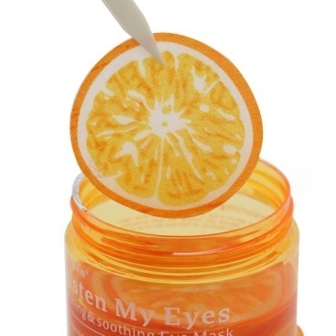 | Содержат витамин С для укрепления кожи и осветления темных кругов под глазами. Маска для кожи вокруг глаз предотвращает морщины и интенсивно борется с признаками старения! Мягкая текстура и живительные натуральные компоненты, входящие в состав этой маски, обеспечат вашей коже длительное увлажнение, уберут морщины и мешки под глазами и придадут свежесть и молодость. Также содержит экстракт гама мелиса и гингко билоба. Применение: на очищенную кожу наложить маску, держать 15-20 минут. Лучше это время провести лежа в расслабленном состоянии. После - маску снять. Умываться не нужно. Можно перед применением охладить маску в холодильнике. | 36 штук | 190 |  | 0
BQY4892 | Маски-патчи для области глаз от темных кругов с экстрактом огурца | 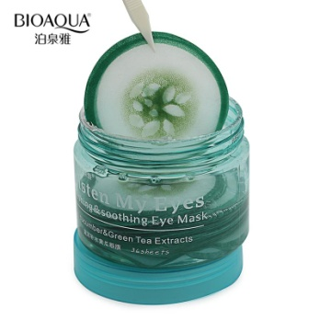 | Патчи для глаз с огурцом увлажняют, успокаивают, снимают отечность и утреннюю припухлость под глазами. Созданы специально для снятия стресса кожи под глазами и релаксации. В состав эссенции, которой пропитаны патчи входит натуральный экстракт огурца. Экстракт зеленого чая содержит кофеин, который призван улучшить кровообращение и тем самым убрать отеки, также способствует улучшению обменных процессов, усилению кровообращения и удалению токсинов из кожи. Применение: на очищенную кожу наложить маску на 15-20 минут. Снять маску - можно не смывать. Для лучшего эффекта можно перед применением охладить маску в холодильнике. | 36 штук | 190 |  | 0
BQY7786 | Сыворотка с гиалуроновой кислотой для ухода вокруг глаз | 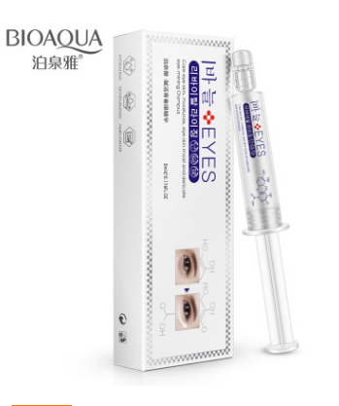 | Питательная сыворотка для зоны вокруг глаз. Сыворотка обладает легкой текстурой, быстро впитывается, стимулирует процессы обновления и регенерации кожи, гиалуроновая кислота обеспечивает длительное и глубокое увлажнение. Сыворотка насыщает кожу всеми необходимыми питательными веществами, повышает эластичность и упругость кожи, стимулирует выработку коллагена и эластина, укрепляет и подтягивает кожу. Видимый эффект способствует разглаживанию мелких гусиных морщин, уменьшаются темные круги под глазами, отёки, количество и глубина морщин, кожа становится заметно моложе. Применение: После очищения, нанесите сыворотку мягкими массажными движениями вокруг глаз. После можно наносить крем для глаз. | 5 мл | 188 |  | 0
BQY9515 | Горячая маска на глаза с лавандой | 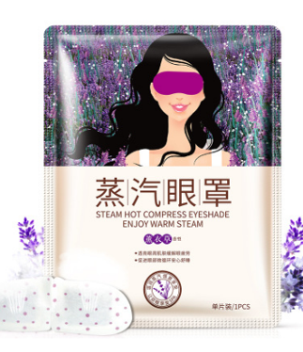 | Создает эффект "паровой бани". Маска начинает нагреваться сразу после надевания "душек маски" на ушные раковины. Маска разогревается до температуры 40 градусов и поддерживает данную температуру в течении 10 минут, и Вы получаете полное расслабление, необходимое для отдыха Ваших глаз. Применять : достаньте маску из герметичной упаковки, разведите марлевые "душки", наденьте маску на глаза, надев душки маски на ушные раковины. Маска рассчитана на одноразовое использование. Примечание: Когда вы развели марлевые душки, маска готова к применению и начинает нагреваться! | 1 маска | 86 |  | 0
Сыворотки
BQY3468 | Гиалуроновая кислота | 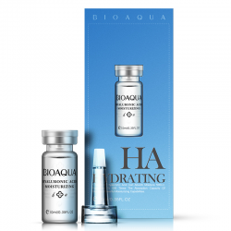 | Гиалуроновая кислота является одним из самых эффективных средств омоложения и увлажнения кожи. С возрастом синтез гиалуроновой кислоты в дерме и эпидермисе снижается. Следствием этих процессов является обезвоживание кожи и появление морщин, как поверхностных, так и мимических. Ежедневное применение средств для глубокого увлажнения в сочетание с гиалуроновой кислотой в течение 24 часов насыщает кожу влагой, сокращает морщины, повышает тонус и упругость кожи. Благодаря своему малому весу низкомолекулярная гиалуроновая кислота легко проникает в эпидермис и дерму, укрепляет межклеточные соединения и усиливает гидратацию кожи. Действие: Глубокое увлажнение и восстановление упругости; - Уменьшение признаков старения; - Восстановление и отбеливание цвета лица. Способ применения: После очищения кожи нанести 1-2 капли средства на кожу лица и грудь, слегка массировать до полного впитывания. После вскрытия хранить в холодильнике. | 10 мл | 105 |  | 0
BQY3078 | Сыворотка с Витамином С | 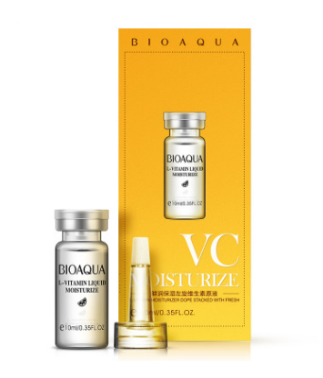 | Витамин С стимулирует выработку коллагена, укрепляет сосуды, ускоряет процессы заживления и отбеливает кожу. Использование витамина С рекомендуется как антивозрастное средство номер один, способное помочь омолодить ваше лицо на десять лет. Результат после использования сыворотки: Упругая и более молодая кожа Уменьшение тонких линий и морщин Более ровная и мягкая кожа. Антиоксидант витамин C гарантирует улучшение для поврежденной солнцем кожи и хорошие результаты при гиперпигментации. Сияющая кожа - легкие отшелушивающие свойства сыворотки могут сделать ваш цвет лица гораздо лучше. Подготавливает кожу к более глубокому проникновению косметических средств. Способ применения: После очищения кожи нанести 1-2 капли средства на кожу лица и грудь, слегка массировать до полного впитывания. После вскрытия хранить в холодильнике. | 10 мл | 105 |  | 0
BQY3085 | Сыворотка с муцином улитки | 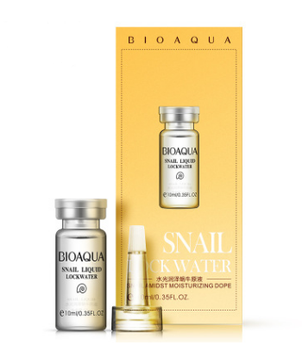 | Гиалуроновая кислота является одним из самых эффективных средств омоложения и увлажнения кожи. С возрастом синтез гиалуроновой кислоты в дерме и эпидермисе снижается. Следствием этих процессов является обезвоживание кожи и появление морщин, как поверхностных, так и мимических. Ежедневное применение средств для глубокого увлажнения в сочетание с гиалуроновой кислотой в течение 24 часов насыщает кожу влагой, сокращает морщины, повышает тонус и упругость кожи. Благодаря своему малому весу низкомолекулярная гиалуроновая кислота легко проникает в эпидермис и дерму, укрепляет межклеточные соединения и усиливает гидратацию кожи. Действие: Глубокое увлажнение и восстановление упругости; Уменьшение признаков старения; Восстановление и отбеливание цвета лица. Способ применения: После очищения кожи нанести 1-2 капли средства на кожу лица и грудь, слегка массировать до полного впитывания. После вскрытия хранить в холодильнике. | 10 мл | 105 |  | 0
BQY0528 | Сыворотка для лица с экстрактом черники Wonder | 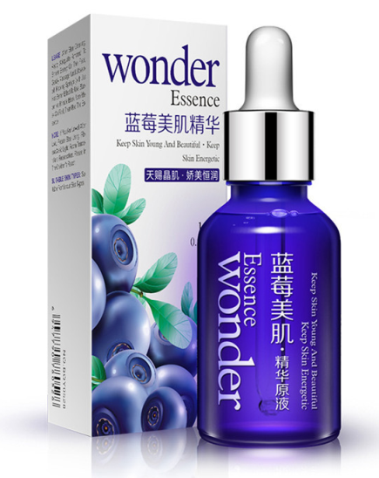 | Эссенция для лица и тела осветляющая с экстрактом черники Bioaqua Черника содержит много природных антиоксидантов. Благодаря антиоксидантам кожа молодеет на глазах, а её клетки мгновенно обновляются. Наличие в сыворотке гиалуроновой кислоты помогает мгновенное увлажнять, а главное, задерживать в глубоких слоях кожи влагу и питательные вещества, содержащиеся в сыворотке. Клюква-сильнейший антиоксидант, который продлевает молодость кожи и препятствует ее старению. Также она поможет в борьбе с угрями и другими воспалениями на коже. Экстракт овса содержит аминокислоты, витамины А , В1, В2, РР, K, E, минеральными веществами (фосфором, железом, кобальтом, марганцем), цинк и кремниевая кислота занимают большую часть в составе овсе, это очень важно для формирования структуры белков кожного покрова. Экстракт овса прекрасно тонизирует, подтягивает, регенерирует, разглаживает морщины, смягчает, увлажняет, выравнивает рельеф кожи. Состав: гиалуроновая кислота, экстракты овса, клюквы, солодки и др. Способ применения: Нанесите несколько капель сыворотки на чистую кожу и аккуратно массируйте до впитывания. Для усиления эффекта используйте перед маской или повседневным кремом. | 15 мл | 118 |  | 0
BQY7557 | Омолаживающая сыворотка с гиалуроновой кислотой | 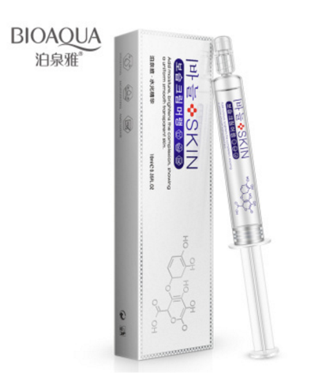 | Оказывает мощный увлажняющий эффект, способствует восстановлению упругости кожи, уменьшает глубину морщин. Подходит для процедур микроигольчатой терапии (мезороллер), а также лазерофореза, ионофореза (-), фонофореза, электропорации, микротоковой терапии. Показания к применению: возрастные изменения кожи, мелкоморщинистый тип старения и сухость кожи, восстановление после инсоляции, коррекция фотостарения. Оказывает лифтинговый эффект, разглаживает, устраняет мелкие морщинки и препятствует появлению новых. Питает и увлажняет кожу лица. Особенности: Подходит для всех типов кожи. Способствует обновлению кожи лица. Увлажняет, сокращает морщины, повышает упругость и эластичность кожи лица. Способ применения: 1. На предварительно очищенную кожу лица, шеи и области декольте нанесите несколько капель средства легкими похлопывающими движениями пальцев. Затем используйте Ваши средства основного ухода либо приступайте к макияжу. (можно применять после использования пилинг-скатки, а также ультравукового скрабера) 2. как основа под альгинатную маску. Нанесите на чистую кожу лица сыворотку, распределите. Подождите 5 минут. Нанесите альгинатную маску. (Для тех, кто не не знает... Альгинатная маска обладает широким спектром действия на улучшение состояния кожи при любых проблемах: от проблемной юношеской до омоложения. Все средства и концентраты, нанесенные под альгинатную маску, проталкиваются маской в глубокие слои кожи). 3. как сыворотка под мезороллер. на чистое лицо нанесите несколько капель сыворотки, распределите. Прокатайте (прошейте-косметологический термин) кожу мезороллером во всех направлениях. Нанесите еще раз концентрат. НЕ умывайтесь 12 часов. | 10 мл | 144 |  | 0
BQY5361 | Сыворотка с пептидами шелка и гиалуроновой кислотой Silk Hydra Essence | 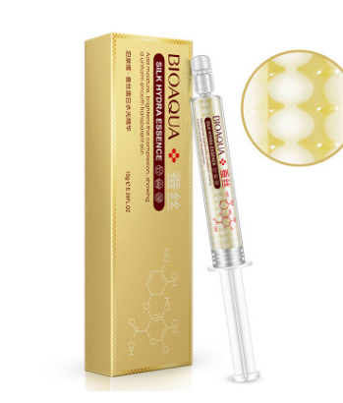 | Гиалуроновая кислота - непревзойденный увлажнитель кожи. С возрастом организм вырабатывает ее всё в меньшем количестве, вследствие чего кожа постепенно теряет естественную свежесть и упругость. Гиалуроновая кислота в составе увлажняющей эссенции создаёт на поверхности кожи защитную сеточку, препятствующую излишнему испарению влаги. Одновременно кислота проникает сквозь поверхностные слои кожи, достигая дермы, восстанавливая естественный гиалуроновый каркас кожи и способствуя внутреннему увлажнению кожи. Пептиды шелка, входящие в состав, активизируют регенерацию клеток, способствуют разглаживанию морщин, на клеточном уровне предупреждают преждевременное старение кожи. При каждом нанесении Увлажняющей эссенции с пептидами шелка и гиалуроновой кислоты на кожу ингредиенты высвобождаются и начинают работать. Увлажняющая эссенция с пептидами шелка и гиалуроновой кислотой подходит для процедур микроигольчатой терапии (мезороллер), а также лазерофореза, ионофореза (-), фонофореза, электропорации, микротоковой терапии. Способ применения: На предварительно очищенную кожу лица, шеи и области декольте нанесите несколько капель средства легкими похлопывающими движениями пальцев. Далее можно наносить крем, маски, пользоваться косметическими аппаратами. | 10 мл | 156 |  | 0
BQY5323 | Сыворотка с частицами золота и гиалуроновой кислотой Gold Hydra Essence | 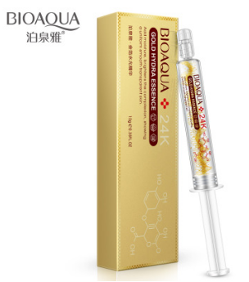 | Эссенция в шприце - это скорая помощь уставшей, обезвоженной коже. Мгновенно увлажняет, омолаживает, разглаживает мелкие морщинки, препятствует появлению новых. Имеет легкий отбеливающий эффект, борется с пигментацией. Обладает регенерирующими свойствами, оказывает лифтинговый эффект, питает и увлажняет кожу лица. Стимулирует функции эпидермиса, укрепляет липидный барьер рогового слоя; интенсивно увлажняет, нормализует липидный обмен, обеспечивает антиоксидантную защиту; придает коже тонус и обновление, упругость и эластичность; обеспечивает регенерирующий и противовоспалительный эффекты; активно питает верхние слои кожи; эффективна для любого типа кожи. Способ применения: На предварительно очищенную кожу лица (особенно в области вокруг глаз и губ), шеи и области декольте нанесите несколько капель средства легкими похлопывающими движениями пальцев. Затем используйте Ваши средства основного ухода либо приступайте к макияжу. | 10 мл | 156 |  | 0
BQY0887 | Сыворотка с частицами золота и гиалуроновой кислотой 24K Gold Skin Care | 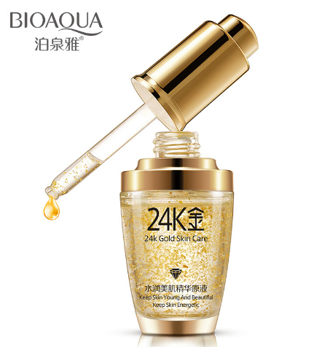 | Состав: витамины (A, D, Е, F), протеины, ценные микроэлементы (натрий, калий, магний, фосфор, железо), полунасыщенные жирные омега-3 кислоты, касторовое масло, маточкино молочко, гиалуроновая кислота. Насыщает кожу энергией, обновляет на клеточном уровне, помогает продлить ее молодость, делает ее красивой и молодой. Успокаивает, регулирует жирность, сужает поры, увлажняет, уменьшает выраженность морщин, отбеливает. При регулярном применении эссенции, происходит восстановление гидро-липидного барьера кожи, в результате которого нормализуется баланс влаги в коже. Золото обеспечивают улучшенное проникновение питательных веществ в глубокие слои кожи, улучшает циркуляцию крови и регенерацию кожи. Является мощнейшим суперантиоксидантом, который ускоряет процесс обновления клеток кожи, стимулируя выработку коллагена и эластина. Оказывает лифтинговый эффект, разглаживает, устраняет мелкие морщинки и препятствует появлению новых. Питает и увлажняет кожу лица. Применять: лицо очистить тоником, после нанести 1-2 капли сыворотки и массирующими движениями распределить по коже лица до полного впитывания, следом нанести крем. Подходит для использования под мезороллер. | 30 мл | 190 |  | 0
Серия Pure Skin
BQY0702 | Пенка для умывания от акне Pure Skin | 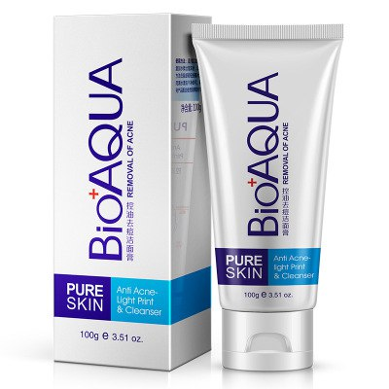 | Мягко очищает, успокаивает, снимает восталения и покраснения, глубоко очищает поры и регулирует выработку кожного жира. При регулярном использовании сокращаются воспалительные процессы, выравнивается текстура и цвет кожи. | 100 грамм | 186 |  | 0
BQY0719 | Концентрированный крем от прыщей и акне для точечного применения Pure Skin | 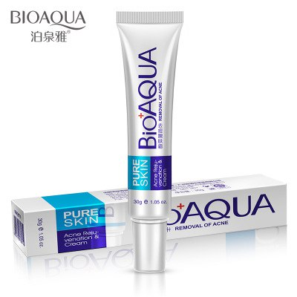 | Концентрированный крем от прыщей и акне для точечного применения BioAqua Эффективно регулирует и балансировать секрецию сальных желез, очищает поры, повышает эластичность кожи, улучшая её текстуру. Способствует восстановлению повреждённой кожи, устраняет прыщи, угри, акне, шрамы, успокаивает раздраженную кожу. Сделает Вашу кожу гладкой и нежной, придаст ей здоровый вид и свежесть. Способ применения: очистите лицо, высушите полотенцем, нанесите крем только на проблемные участки, либо точечно на угри. Использовать 2-3 раза в день. Противопоказания: Аллергия и индивидуальная непереносимость любого из компонентов крема. Состав: вода, Симмондсия китайская - масло, масло дерево ши (BUTYRO-SPERMUM PARKE), бисаболол, ОВЕС ПОСЕВНОЙ (Avena sativa), циклогексанон, минеральное масло, РСА натрия, салициловая кислота, бета-глюкан, солодка экстракт, Акриламид/сополимер натрия акрилоилдиметил таурат, ароматизатор. | 30 мл | 110 |  | 0
BQY0726 | Сыворотка от акне Pure Skin | 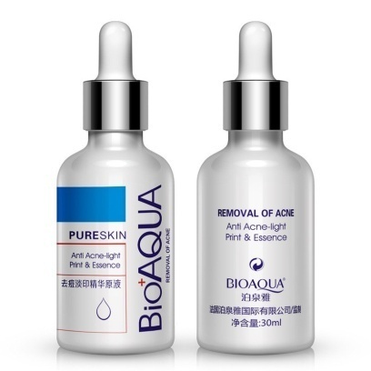 | Сыворотка – ваше оружие, способное активно бороться против акне. Высокая концентрация активных веществ, способность быстро и эффективно проникать в кожу отличают сыворотку от других средств. Сыворотка действует мгновенно, а крем в течении всего дня. | 30 мл | 108 |  | 0
Серия с муцином улитки
BQY3635 | Набор с 5ти ступенчатой системой ухода с муцином улитки | 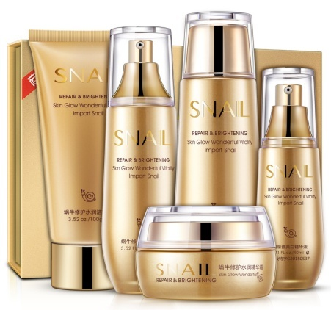 | Косметический комплекс для лица "Bioaqua" Snail. В средствах комплекса используется 5-ступенчатая система нанесения, которая обеспечивает оптимальный уход и профессиональную заботу о коже. Bioaqua Snail содержит улиточную слизь, которая достаточно эффективно борется с процессом старения и увядания, способствует повышению эластичности, поддерживает оптимальный уровень увлажненности, обеспечивает интенсивное обновление и восстановление кожи, эффективен при акне, расширенных порах, угревой сыпи, пигментации, шрамах и ожогах. Рекомендован: в качестве ежедневного ухода для всех типов кожи. Применение: 1. Пенка для умывания, 100 мл - выдавить и взбить в пену, мочалкой или губкой. 2. Тоник, 130 мл - наносится сразу в течении 3 секунд после умывания пенкой. 3. Сыворотка, 40 мл - наносится после полного впитывания тоника. Это восстановление кожи и питание. Этот этап для глубокого воздействия на кожу, уход за глубоким слоем эпидермиса. 4. Увлажняющая эмульсия, 100 мл - специальное средство, помогающее клеткам кожи удерживать питательные вещества. Помогает воздействовать всему комплексу изнутри. Наносится после сыворотки. 5. Крем для лица, 50 мл - крем является завершающим этапом ухода. Он сохраняет влагу в коже и предотвращает ее дегидратацию. Крем создает на поверхности кожи защитный слой, который помогает контролировать водный баланс и секрецию сальных желез. Упаковка: стекло и пластик. Все продукты в подарочной коробке с описанием и инструкцией. |  | 1600 |  | 0
BQY3581 | Пенка для умывания с муцином улитки | 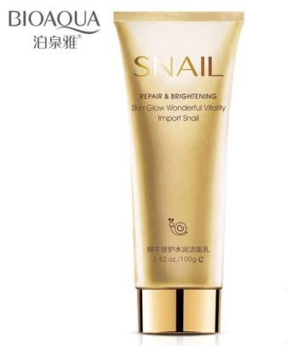 | Пенка для умывания с экстрактом муцина улитки и нанозолотом предназначена для очищения кожи от загрязнений и макияжа, а также для комплексного ухода за кожей. Легкий гель при соприкосновении с водой превращается в нежную пышную пену, которая эффективно удаляет с поверхности кожи макияж и очищает от загрязнений, а также отшелушивает омертвевшие клетки кожи. Очищающая основа пенки подходит даже для чувствительной кожи, и дарит ей чистое сияние и свежесть. | 100 мл | 288 |  | 0
BQY3598 | Восстанавливающий тонер для лица с муцином улитки | 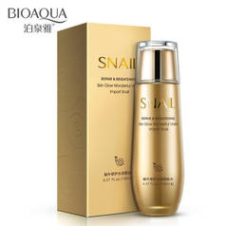 | Драгоценный природный компонент, а именно фильтрат улиточной слизи (муцин), входящий в состав тоника, кардинально решает проблему сухости кожи, глубоко наполняя ее влагой и надолго сохраняя водный баланс. Легкая текстура тоника способствует быстрому всасыванию питательных веществ, обеспечивая их глубокое проникновение в клетки кожи ,а экстракты растительных веществ желают кожу мягкой и бархатистой. Состав: вода, глицерин, улиточный секрет, экстракт гамамелиса вергинского, календула полевая, стеарат тростникового сахара , пропиленгликоль, ЕДТА – натрий, гиалуроновая кислота, ароматизатор, ПЕГ-40, изобутил тиазолидинон. Способ применения: очистите лицо, нанесите небольшое количество тоника на лицо и шею с помощью ватного диска. ( для наилучшего результата используйте все средства данной серии). | 130 мл | 408 |  | 0
BQY3628 | Сыворотка с муцином улитки |  | Разглаживает мимические морщины, борется с пигментацией, выравнивает цвет лица, увлажняет кожу. Помимо полезного для кожи муцина (улиточной слизи) в состав входят: - аденозин, увеличивающий производство коллагена и эластина, что способствует уменьшению возрастных морщин. - экстракт гамамелиса, который стягивает поры, регулирует выделение кожного сала и освежает кожу - экстракт листьев оливкового дерева, смягчающий, расслабляющий кожу и уменьшающий кожный стресс - экстракт листьев алоэ вера, глубоко увлажняющий и успокаивающий кожу - экстракт огурца, освежающий и активно увлажняющий кожу, уменьшающий отечность Применение: Выдавите на пальцы 2-3 капли и нанесите легкими постукивающими движениями, чтобы не растягивать кожу. Для максимального эффекта рекомендуется использовать сыворотку в комплексе с кремом с фильтратом улиточной слизи. | 40 мл | 310 |  | 0
BQY3604 | Лосьон на эмульсионной основе с муцином улитки |  | Лосьон с высокой концентрацией с муцином улитки оказывает интенсивное увлажняющее действие, питает и смягчает кожу. Содержит отбеливающий комплекс, который проникает глубоко в кожу, снижает интенсивность выработки пигмента в коже, выравнивает общий тон кожи и заметно осветляет её. Обладает превосходными омолаживающими свойствами. Глубоко питает, увлажняет и подтягивает кожу, разглаживает мелкие морщинки и препятствует образованию новых. Стимулирует выработку собственного коллагена и эластина, значительно ускоряет процесс обновления клеток кожи. Делает кожу мягкой, упругой и эластичной. Осветляет и выравнивает тон кожи, предотвращает чрезмерную выработку меланина, активно борется с пигментацией, позволяет избавиться от веснушек. Разглаживает поверхность кожи, способствует устранению келоидных рубцов, уменьшает поры. Обладает эффективными антиоксидантными и антисептическими свойствами, быстро снимает всевозможные воспалительные процессы на коже. Значительно повышает иммунитет клеток кожи, эффективно защищает от вредного воздействия окружающей среды. Лосьон обладает легкой текстурой. Наносится на кожу с помощью ватного тампона либо ладошками (похлопывающими движениями). | 100 мл | 415 |  | 0
BQY3611 | Увлажняющий крем для лица с муцином улитки |  | Улиточный крем для лица - абсолютное восстановление и яркость кожи. Увлажняет, обладает антивозрастным действием, осветляет и выравнивает тон кожи, делая его ярче и здоровее. Борется с акне, прыщами, жирностью, а также с излишней сухостью кожи - балансируя в любом направлении. Устраняет последствия акне, в том числе красные пятнышки и шрамы. В креме содержится улиточная слизь, которая достаточно эффективно восстанавливает поврежденные клетки кожи, борется с морщинами, способствует повышению эластичности, поддерживает оптимальный уровень увлажненности, обладает отбеливающим свойством. Превосходно питает и увлажняет кожу, повышает эластичность, смягчает. Препятствует обезвоживанию кожи, стимулирует обновление клеток, разглаживает морщины и препятствует появлению новых. Используется ежедневно, лучше вечером, но можно использовать и утром. Применение: После очищения, нанесите необходимое количество равномерно наносится на лицо и шею, нежно массировать до полного впитывания. Состав: вода, глицерин ,фильтрат секреции улитки (муцин), масло жожоба, пропиленгликоль, ,диметикон, никотинамид, гидрированные гидролизаты крахмала, гиалуронат натрия, стеарата сахарозы, акрилат натрия, гиалуроновая кислота, акрилоильный диметил таурат сополимер, гидроксил, ЭДТА динатрия, ароматизатор. | 50 грамм | 360 |  | 0
Серия с протеинами шелка Silk Protein
BQY3994 | Набор с 5ти ступенчатой системой ухода с протеинами шелка Silk Protein |  | Косметический комплекс для лица "Bioaqua" Silk. В средствах комплекса используется 5-ступенчатая система нанесения, которая обеспечивает оптимальный уход и профессиональную заботу о коже. 1.Глубокоочищающая пенка для умывания, 100 гр. Применение: нанести пенку на влажные руки размером с горошину, вспенить в руках. Нанести на лицо. Помассировать в течение 1-2 минут. Смыть теплой водой. 2. Увлажняющий лосьон с протеинами шелка, 100 мл Протирать лицо при помощи ватного диска после очищения пенкой. 3. Эмульсия с протеинами шелка, 60 мл Эмульсия обладает легкой текстурой. Наносится на кожу с помощью ватного тампона либо ладошками (похлопывающими движениями). 4. Увлажняющий крем для лица с протеинами шелка, 50 гр. Применение: на очищенное лицо, после применения сыворотки и/или эмульсии, нанесите крем, мягко помассируйте лицо и шею. Использовать утром и вечером 5. Ухаживающий, тонирующий СС крем с выравнивающим эффектом, 40 гр. Создает эффект ровного тона кожи с незаметным покрытием без эффекта маски. Уход, база под макияж, солнцезащитный крем, восстанавливающие функции - все в одном! Мягкая легкая текстура. Для свежего и легкого тона, создает здоровую кожу. Применение: нанести на очищенную кожу, тонким слоем, через 5-10 минут он подстроится под ваш естественный тон. Вечером смывать пенкой (во избежание закупорки пор). Упаковка: стекло и пластик. Все продукты в подарочной коробке с описанием и инструкцией. |  | 1550 |  | 0
BQY3956 | Пенка для умывания Silk Protein |  | Нежная пенка для умывания BIOAQUA глубоко очищает кожу, питает ее, разглаживает и придает коже сияние. В состав пенки входят ингредиенты, давно доказавшие свою эффективность в косметологии: протеины шелка и календула лекарственная. Протеины шелка питают, смягчают кожу и восстанавливают цвет лица, образуют на коже особую эластичную и нежную решетку, мгновенно «подтягивающую» кожу и придающую необычную упругость и гладкость. Протеины шелка обладают замечательным регенерирующим и ранозаживляющим эффектом: не вызывая раздражения, они способствуют быстрому заживлению поврежденных тканей, успокаивают кожу. Экстракт календулы обладает антиоксидантными, противовоспалительными, успокаивающими и омолаживающими свойствами. Календула оказывает успокаивающий и противовоспалительный эффект, способствует выравниванию цвета лица. Календула активизирует защитные функции кожи, стимулирует процессы обновления клеток, укрепляет, разглаживает кожный покров и повышает прочность капилляров. Состав: Water, glycerin, cetyl stearyl alcohol, silk protein, marigold(CALENDULA OFFICINALIS) extract, sucrose stearate, sodium acrylate/acryloyl 2 methyl taurine sodium copolymer, double (hydroxymethyl) imidazole alkyl urea, propylene glycol, iodine propiolic alcohol ammonia butyl formate, EDTA disodium, essence. Способ применения: небольшое количество средства вспеньте влажными ладонями и нанесите на лицо массажными движениями, смойте теплой водой. | 100 мл | 294 |  | 0
BQY3963 | Тонер с гиалуроновой кислотой Silk Protein |  | Нежный, тонизирующий кожу, восполняет недостаток влаги в эпидермисе, контролирует уровень жирности кожи, имеет выраженный антивозрастной эффект, выравнивает тон и структуру кожи, сужает расширенные поры. Активно проникает в кожу, не оставляя жирной пленки. Протеины шелка, входящие в состав придают коже нежность, мягкость, гладкость. Увлажняет, питает кожу, повышает эластичность кожи, устраняет тусклый цвет лица, выравнивает тон и придает коже здоровый вид. Сужает поры и контролирует излишнюю жирности кожи. Применение: на очищенное лицо, нанесите тонер ладошками (похлопывающими движениями) либо с помощью ватного диска протрите лицо. Далее можно наносить лосьон, сыворотку, крем. Использовать утром и вечером. | 100 мл | 436 |  | 0
BQY3970 | Сыворотка Silk Protein |  | Активирует клеточное деление для создания молодых фибробластов. «Старый» коллаген заменяется новым. За счет этого кожа разглаживается, и уплотняется эпидермис. Способствует обновлению клеток жировой ткани, восстановлению коллагеновых связей и созданию равномерного тургора подкожной жировой ткани. - способствует увлажнению и возмещению потерь аминокислот в коже. Эмульсия обладает легкой текстурой. Наносится на кожу с помощью ватного тампона либо ладошками (похлопывающими движениями). | 60 мл | 326 |  | 0
BQY3987 | Увлажняющий крем для лица Silk Protein |  | Нежный крем восполняет недостаток влаги в эпидермисе, контролирует уровень жирности кожи, имеет выраженный антивозрастной эффект, выравнивает тон и структуру кожи. Активно проникает в кожу, не оставляя жирной пленки. Протеины шелка, входящие в состав придают коже нежность, мягкость, гладкость. Увлажняет, питает кожу, повышает эластичность кожи, устраняет тусклый цвет лица, выравнивает тон и придает коже здоровый вид. Состав: вода, глицерин, цетостеариловй спирт, протеины шелка, стеарат тростникового сахара , пропеновая кислота/акрилат диметил таурат сополимер, мочевина косметическая, буликрбонат эфир йодопропильный, ЕДТА – натрий, ароматизатор. Способ применения: на очищенное лицо, после применения сыворотки и/или эмульсии, нанесите крем, мягко помассируйте лицо и шею. Использовать утром и вечером. Внимание: перед первым использованием проведите тест на аллергию на незаметном участке кожи. Рекомендации по ежедневному уходу за кожей: после очищения лица молочком для умывания равномерно нанесите увлажняющее тонизирующее средство (лосьон, тоник) на кожу лица и шеи, уделяя особое внимание проблемным местам, после легкими движениями по массажным линиям нанесите глубоко увлажняющую сыворотку , затем аккуратно вбейте легкими движениями пальцев питательный крем и в завершении нанесите базу под макияж. Меры предосторожности: в случае, если после применения Вы почувствуете дискомфорт, немедленно прекратите использование. Хранить вдали от света при комнатной температуре, беречь от детей. | 60 грамм | 314 |  | 0
Серия с жемчужной пудрой Pure Pearls
BQY4624 | Набор с 5ти ступенчатой системой ухода с жемчужной пудрой Pure Pearls |  | Косметический комплекс для лица "Bioaqua" Pure Pearls. В средствах комплекса используется 5-ступенчатая система нанесения, которая обеспечивает оптимальный уход и профессиональную заботу о коже. 1.Глубокоочищающая пенка для умывания, 100 гр. Применение: нанести пенку на влажные руки размером с горошину, вспенить в руках. Нанести на лицо. Помассировать в течение 1-2 минут. Смыть теплой водой. 2. Увлажняющий лосьон, 100 мл Протирать лицо при помощи ватного диска после очищения пенкой. 3. Эмульсия, 60 мл Эмульсия обладает легкой текстурой. Наносится на кожу с помощью ватного тампона либо ладошками (похлопывающими движениями). 4. Увлажняющий крем для лица, 50 гр. Применение: на очищенное лицо, после применения сыворотки и/или эмульсии, нанесите крем, мягко помассируйте лицо и шею. Использовать утром и вечером 5. Ухаживающий, тонирующий СС крем с выравнивающим эффектом, 40 гр. Создает эффект ровного тона кожи с незаметным покрытием без эффекта маски. Уход, база под макияж, солнцезащитный крем, восстанавливающие функции - все в одном! Мягкая легкая текстура. Для свежего и легкого тона, создает здоровую кожу. Применение: нанести на очищенную кожу, тонким слоем, через 5-10 минут он подстроится под ваш естественный тон. Вечером смывать пенкой (во избежание закупорки пор). Упаковка: стекло и пластик. Все продукты в подарочной коробке с описанием и инструкцией. |  | 1300 |  | 0
BQY4556 | Пенка для умывания Pure Pearls |  | Пенка бережно и нежно очищает лицо от макияжа, загрязнений, кожного жира и омертвевших клеток. 100%-ая натуральная жемчужная пудра ускоряет обменные процессы в клетках кожи, улучшает кровообращение, выводит токсины и оказывает защитное действие от свободных радикалов. Экстракт жемчуга, содержащий кальций и огромное количество витаминов и микроэлементов, способствует укреплению лицевых мышц, оказывает питательное и увлажняющее действия – кожа становится эластичной и упругой, а морщины разглаживаются. При ежедневном применении пенки для умывания, кожа становиться нежной, гладкой, улучшается цвет, корректируется овал лица, выравнивается текстура кожи. Не вызывает чувства стянутости и сухости. Подходит для любого типа кожи. Применение: небольшое количество пенки вспенить в ладони с водой и нанести на область лица, шеи и декольте с помощью спонжа или просто руками, помассировать и смыть теплой водой. Применять утром и вечером. | 100 грамм | 264 |  | 0
BQY4563 | Увлажняющий лосьон Pure Pearls |  | Экстракт жемчуга оказывает антиоксидантное и регенерирующее действие, поэтому эффективен для омоложения кожи. Глубоко увлажняя кожу, лосьон делает ее нежной и шелковистой, дарит ощущение невероятного комфорта. Лосьон с натуральным жемчугом подходит для любого типа кожи, увлажняет ее, защищает от пересыхания, улучшает текстуру кожи, возвращает ей эластичность и упругость, борется с пигментацией и улучшает цвет лица, наполняя внутренним естественным сиянием. Способ применения: после умывания нанесите необходимое количество средства на ладонь или ватный диск и распределите тонер легкими похлопывающими движениями на все лицо и шею до полного впитывания. | 120 мл | 340 |  | 0
BQY4570 | Омолаживающая сыворотка Pure Pearls |  | Обладает регенерирующими свойствами, оказывает лифтинговый эффект, питает и увлажняет кожу лица. Эссенция улучшает эластичность кожи, значительно улучшая ее барьерную функцию, помогает удалить возрастные пятна, следы гиперпигментации, покраснения и следы пост-акне, улучшает тонус кожи и ее текстуру. Использование эссенции делает кожу мягкой, бархатистой, дарит естественное сияние. Способ применения: На предварительно очищенную кожу лица (особенно в области вокруг глаз и губ), шеи и области декольте нанесите несколько капель средства легкими похлопывающими движениями пальцев. Затем используйте Ваши средства основного ухода либо приступайте к макияжу. | 60 грамм | 280 |  | 0
BQY4587 | Увлажняющий крем с натуральной жемчужной пудрой Pure Pearls |  | Натуральные компоненты жемчужной пудры в течении 24 часов поддерживают оптимальный уровень воды в клетках, устраняют сухость, шероховатость, выравнивают текстуру и цвет кожи ,нормализуют водно –липидный баланс в клетках, насыщают их питательными веществами. В результате Ваша кожа ослепительно красивая, ухоженная и окруженная заботой. Способ применения: предварительно очистите и увлажните кожу, затем легкими вбивающими движениями нанесите небольшое количество крема на лицо, распределите по массажным линиям, дождитесь полного впитывания. | 60 грамм | 324 |  | 0
Серия с лошадиным маслом Horseoil
BQY3420 | Набор с 5ти ступенчатой системой ухода с лошадиным жиром Horseoil |  | Упакован в подарочную коробку. В набор входят: 1. Пенка для умывания и очищения кожи с лошадиным жиром, 100мл Пенка эффективно и мягко очищает кожу, не стягивая ее. 2. Лосьон для лица на основе лошадиного жира, 120 мл Наполняет кожу необходимыми питательными веществами, увлажняет и смягчает, восстанавливает поврежденную кожу. Мягко отбеливает, выравнивает тон кожи, препятствует появлению пигментных и возрастных пятен. Лосьон обеспечивает кожу постоянным увлажнением, смягчает, поддерживает упругость и эластичность. Подходит для всех типов кожи, особенно для сухой кожи, склонной к шелушениям. 3. Эссенция с лошадиным жиром, 120 мл 4. Крем для лица,50 мл 5. Ухаживающий, тонирующий СС крем с выравнивающим эффектом, 40 гр Создает эффект ровного тона кожи с незаметным покрытием без эффекта маски. Уход, база под макияж, солнцезащитный крем, восстанавливающие функции - все в одном! Мягкая легкая текстура. Для свежего и легкого тона, создает здоровую кожу. Применение: очищающая пенка для умывания - увлажняющий тонер/лосьон (нанесите на ладони, и похлопывающими движениями нанесите на лицо) - эссенция (наносите как и тонер - ладошками) - крем для лица - СС крем (при дневном макияже). |  | 1250 |  | 0
BQY2881 | Пенка для умывания Horseoil |  | Молочко на основе лошадиного масла увлажняет кожу ,абсорбирует излишки кожного жира, глубоко очищает поры, регулирует водный баланс в клетках, выравнивает поверхность кожи. Не вызывает ощущения стягивания. Состав: вода, стеариновая кислота, пальмитиновая кислота, тетрадекановая кислота, лауроил гидроксиэтил крахмала, масло кокоса МЕА, глицерин, лошадиное масло, экстракт Гамамелиса Вергинского, гиалуроновая кислота, экстракт сюссерии обернутой, гидроксид калия, пропиленгликоль, карбоновая кислота, поливинил, мочевина косметическая, буликрбонат эфир йодопропильный, ароматизатор. Способ применения: предварительно увлажните кожу, нанесите небольшое количество молочка, при контакте с водой образуется пышная пена, легкими массажными движениями распределите пену по всему лицу и ненадолго оставьте, затем смойте водой. ( для наилучших результатов используйте все средства данной серии!) Меры предосторожности: в случае, если после применения Вы почувствуете дискомфорт, немедленно прекратите использование. Хранить вдали от света при комнатной температуре, беречь от детей. | 100 грамм | 170 |  | 0
...

